角色
角色立绘 | character_id | name | name_en | card_color | is_starter | origin | special_mechanic | starting_relic | relic_effect | unlock_condition | description | image_file
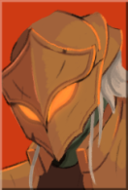 | CHAR_001 | 铁甲战士 | Ironclad | 红色 | TRUE | 来自杀戮尖塔1 | 燃烧(Burn)·力量(Strength) | 燃烧之血 | 在战斗结束时，回复6点生命。 | 游戏初始解锁 | 铁甲军团最后的士兵。并非出自自身的意愿，用刀剑和烈焰击溃敌人们。 | Char_select_ironclad.png
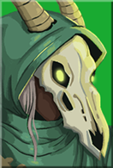 | CHAR_002 | 静默猎手 | Silent | 绿色 | FALSE | 来自杀戮尖塔1 | 毒(Poison)·飞刀(Shiv) | 蛇之戒指 | 在每场战斗开始时，额外抽2张牌。 | 随游戏进程解锁 | 一位来自尖塔之外的女猎手。随时准备刀刺与毒杀任何拦路者。 | Char_select_silent.png
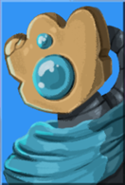 | CHAR_003 | 故障机器人 | Defect | 蓝色 | FALSE | 来自杀戮尖塔1 | 充能球(Orb)·专注(Focus) | 破损核心 | 在每场战斗开始时，生成1个闪电充能球。 | 随游戏进程解锁 | 一具不停改造自己来生存下去的自动机械。使用充能球科技作战。 | Char_select_defect.png
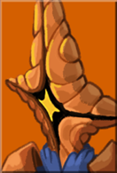 | CHAR_004 | 储君 | Regent | 橙色 | FALSE | 续作新角色 | 辉星(Wis)·仆从(Minion) | 天赋君权 | 在每场战斗开始时，获得辉星。 | 随游戏进程解锁 | 群星王座的继承人。拥有宇宙的力量，总是让仆从们去做各种事情。 | Char_select_regent.png
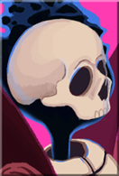 | CHAR_005 | 亡灵契约师 | Necrobinder | 紫色 | FALSE | 续作新角色 | 奥斯提(Ostis)·墓碑(Tombstone) | 缚魂命匣 | 在你的回合开始时，召唤1点奥斯提。 | 随游戏进程解锁 | 一位出生在尖塔的巫妖，正在寻求复仇。召唤死灵巨手奥斯提作战。 | Char_select_necrobinder.png

